Inhaltsverzeichnis
Statistischer
Bericht
A III 2 – j / 21
Inhaltsverzeichnis |  |  | statistik Berlin Brandenburg
 |  | Seite

 | Metadaten zu dieser Statistik (externer Link)

 | Grafiken
1 | Altersstruktur der über die Grenze von Berlin Zu- und
 | Fortgezogenen 2021 | 4

2 | Wanderungen zwischen Berlin und den kreisfreien Städten
 | und Landkreisen des Landes Brandenburg 2021 | 19

 | Tabellen
1 | Wanderungen über die Grenze von Berlin sowie Binnen-
 | wanderungen seit 1995 nach Herkunfts- und Zielgebieten
 | sowie Staatsangehörigkeit
1.1 | Zuzüge | 5
1.2 | Fortzüge | 7
1.3 | Zuzugs- bzw. Fortzugsüberschuss | 9

2 | Wanderungen über die Grenze von Berlin 2021 nach
 | Herkunfts- und Zielgebieten sowie Geschlecht und Staatsange-
 | hörigkeit | 10

3 | Wanderungen über die Grenze von Berlin 2021 nach
 | Herkunfts- und Zielgebieten im Ausland sowie Staatsangehörigkeit | 11

4 | Wanderungen über die Grenze von Berlin 2021 nach
 | Altersgruppen, Staatsangehörigkeit und Familienstand | 13

5 | Wanderungen über die Grenze von Berlin 2021 nach
 | Altersjahren und Staatsangehörigkeit
5.1 | Insgesamt | 14
5.2 | Deutsche | 15
5.3 | Ausländer | 16

6 | Wanderungen zwischen Berlin und den kreisfreien Städten und
 | Landkreisen des Landes Brandenburg 2021 nach Geschlecht | 17

7 | Wanderungen zwischen Berlin und dem Berliner Umland¹ 2021
 | nach Altersgruppen | 18

G1
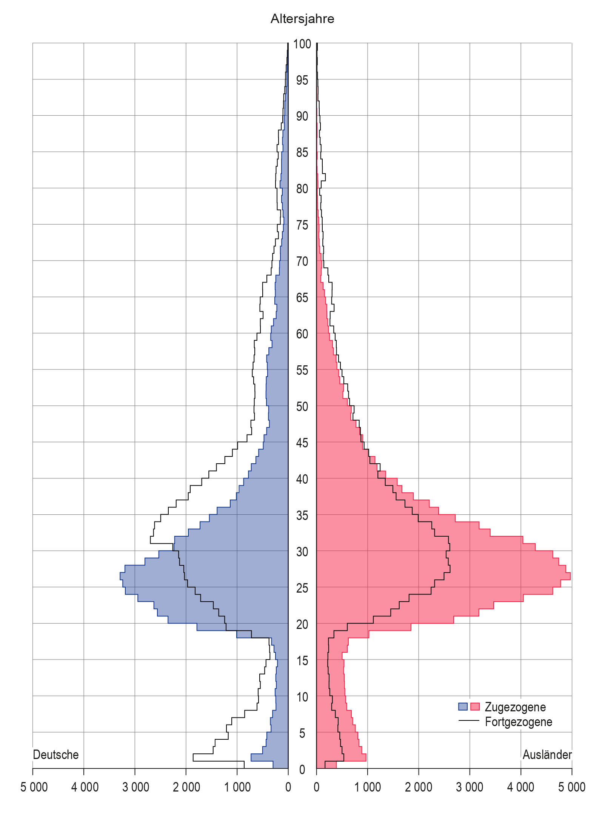
1 Altersstruktur der über die Grenze von Berlin Zu- und Fortgezogenen 2021

3
Anzahl der Gemeinden
Schlüssel-nummer
Anzahl der Gemeinden
Schlüssel-nummer
3 Wanderungen über die Landesgrenze von Berlin 2021 nach Herkunfts- und Zielgebieten im Ausland sowie Staatsangehörigkeit
Schlüssel-nummer
Schlüssel-nummer
Herkunfts- bzw. Zielgebiet | Zuzüge |  | Fortzüge |  | Zuzugs- bzw. Fortzugsüberschuss (-)
 | ins- gesamt | darunter Staatsangehörige des jeweiligen Herkunftsgebietes | ins- gesamt | darunter Staatsangehörige des jeweiligen Herkunftsgebietes | ins- gesamt | darunter Staatsangehörige des jeweiligen Herkunftsgebietes

Ausland insgesamt ……………………….. | 93,222 | 65,923 | 67,740 | 43,028 | 25,482 | 22,895

 | Europa
Europa zusammen | 50,777 | 39,382 | 40,925 | 31,643 | 9,852 | 7,739

EU-Staaten | 30,725 | 23,909 | 28,377 | 22,833 | 2,348 | 1,076
Belgien | 616 | 276 | 480 | 224 | 136 | 52
Bulgarien | 3,284 | 3,198 | 2,758 | 2,699 | 526 | 499
Dänemark | 670 | 392 | 768 | 509 | – 98 | – 117
Estland | 109 | 61 | 103 | 81 | 6 | – 20
Finnland | 261 | 183 | 324 | 251 | – 63 | – 68
Frankreich | 2,729 | 1,958 | 2,743 | 2,182 | – 14 | – 224
Griechenland | 1,149 | 894 | 979 | 859 | 170 | 35
Irland | 761 | 495 | 506 | 357 | 255 | 138
Italien | 3,346 | 2,609 | 2,830 | 2,424 | 516 | 185
Kroatien | 658 | 618 | 584 | 536 | 74 | 82
Lettland | 355 | 300 | 434 | 408 | – 79 | – 108
Litauen | 304 | 258 | 427 | 404 | – 123 | – 146
Luxemburg | 181 | 98 | 167 | 88 | 14 | 10
Malta | 78 | 25 | 49 | 10 | 29 | 15
Niederlande | 1,228 | 613 | 1,075 | 595 | 153 | 18
Österreich | 1,327 | 741 | 1,540 | 774 | – 213 | – 33
Polen | 4,175 | 3,710 | 4,339 | 4,012 | – 164 | – 302
Portugal | 702 | 511 | 832 | 445 | – 130 | 66
Rumänien | 3,728 | 3,663 | 2,956 | 2,913 | 772 | 750
Schweden | 737 | 464 | 764 | 486 | – 27 | – 22
Slowakei | 246 | 181 | 177 | 151 | 69 | 30
Slowenien | 148 | 113 | 127 | 118 | 21 | – 5
Spanien | 2,509 | 1,634 | 2,326 | 1,501 | 183 | 133
Tschechische Republik | 477 | 273 | 303 | 224 | 174 | 49
Ungarn | 814 | 590 | 647 | 547 | 167 | 43
Zypern | 133 | 51 | 139 | 35 | – 6 | 16

Übriges Europa .......... | 20,052 | 15,473 | 12,548 | 8,810 | 7,504 | 6,663
darunter
Albanien | 782 | 748 | 270 | 260 | 512 | 488
Bosnien und Herzegowina | 914 | 834 | 403 | 369 | 511 | 465
Island | 50 | 37 | 56 | 45 | – 6 | – 8
Kosovo | 410 | 390 | 80 | 72 | 330 | 318
Mazedonien | 644 | 565 | 212 | 187 | 432 | 378
Moldau | 3,624 | 2,864 | 2,235 | 1,913 | 1,389 | 951
Montenegro | 69 | 56 | 28 | 24 | 41 | 32
Norwegen | 242 | 157 | 227 | 122 | 15 | 35
Russische Föderation | 2,055 | 1,867 | 1,132 | 973 | 923 | 894
Schweiz | 1,238 | 485 | 1,667 | 451 | – 429 | 34
Serbien | 2,170 | 1,756 | 1,245 | 875 | 925 | 881
Türkei | 4,159 | 3,414 | 2,126 | 1,715 | 2,033 | 1,699
Ukraine | 1,204 | 1,073 | 467 | 395 | 737 | 678
Vereinigtes Königreich | 2,204 | 969 | 2,326 | 1,353 | – 122 | – 384
Weißrussland | 278 | 256 | 62 | 53 | 216 | 203

 | Afrika
Afrika zusammen | 4,200 | 3,589 | 2,437 | 2,035 | 1,763 | 1,554
Ägypten | 1,191 | 1,075 | 351 | 291 | 840 | 784
Ghana | 270 | 240 | 125 | 113 | 145 | 127
Libyen | 313 | 307 | 731 | 727 | – 418 | – 420
Marokko | 274 | 233 | 114 | 102 | 160 | 131
Nigeria | 276 | 260 | 26 | 13 | 250 | 247
Südafrika | 234 | 125 | 104 | 35 | 130 | 90
Tunesien | 367 | 338 | 166 | 135 | 201 | 203
Übriges Afrika .......... | 1,275 | 1,011 | 820 | 619 | 455 | 392

 | Amerika
Amerika zusammen | 8,214 | 5,622 | 5,028 | 3,155 | 3,186 | 2,467
Argentinien | 860 | 522 | 381 | 269 | 479 | 253
Brasilien | 1,197 | 906 | 528 | 372 | 669 | 534
Chile | 379 | 242 | 169 | 111 | 210 | 131
Kanada | 505 | 312 | 468 | 264 | 37 | 48
Kolumbien | 364 | 297 | 159 | 129 | 205 | 168
Mexiko | 565 | 451 | 228 | 115 | 337 | 336
Vereinigte Staaten | 3,464 | 2,313 | 2,648 | 1,647 | 816 | 666
Übriges Amerika .......... | 880 | 579 | 447 | 248 | 433 | 331

 | Asien
Asien zusammen | 19,173 | 16,631 | 6,556 | 5,306 | 12,617 | 11,325
Afghanistan | 1,308 | 1,295 | 35 | 35 | 1,273 | 1,260
China | 1,190 | 980 | 955 | 856 | 235 | 124
Georgien | 1,162 | 1,139 | 575 | 550 | 587 | 589
Indien | 4,815 | 4,762 | 938 | 869 | 3,877 | 3,893
Irak | 543 | 460 | 42 | 14 | 501 | 446
Iran, Islam. Republik | 850 | 814 | 39 | 19 | 811 | 795
Israel | 632 | 379 | 529 | 342 | 103 | 37
Korea, Republik | 524 | 486 | 488 | 460 | 36 | 26
Libanon | 784 | 457 | 229 | 169 | 555 | 288
Pakistan | 641 | 575 | 69 | 50 | 572 | 525
Syrien, Arab. Republik | 1,684 | 1,501 | 39 | 33 | 1,645 | 1,468
Vietnam | 1,431 | 1,391 | 327 | 317 | 1,104 | 1,074
Übriges Asien .......... | 3,609 | 2,392 | 2,291 | 1,592 | 1,318 | 800

 | Australien und Ozeanien
Australien und Ozeanien zusammen | 406 | 192 | 685 | 409 | – 279 | – 217

 | Unbekanntes Ausland
Unbekanntes Ausland¹ | 10,452 | 507 | 12,109 | 480 | – 1,657 | 27
_____
1 einschl. ungeklärter Fälle und solcher ohne Angabe von Herkunfts- und Zielgebiet

G2
2 Wanderungen zwischen Berlin und den kreisfreien Städten und Landkreisen des Landes Brandenburg 2021

 | Zuzüge | Fortzüge
Brandenburg an der Havel | 246 | 537
Cottbus | 503 | 385
Frankfurt (Oder) | 342 | 331
Potsdam | 1646 | 2360
Barnim | 1820 | 4290
Dahme-Spreewald | 1688 | 4722
Elbe-Elster | 225 | 287
Havelland | 1571 | 3318
Märkisch-Oderland | 1630 | 3608
Oberhavel | 1997 | 4684
Oberspreewald-Lausitz | 184 | 280
Oder-Spree | 967 | 2052
Ostprignitz-Ruppin | 396 | 720
Potsdam-Mittelmark | 1649 | 3094
Prignitz | 132 | 306
Spree-Neiße | 188 | 250
Teltow-Fläming | 1375 | 3464
Uckermark | 392 | 742

